Tabelle1
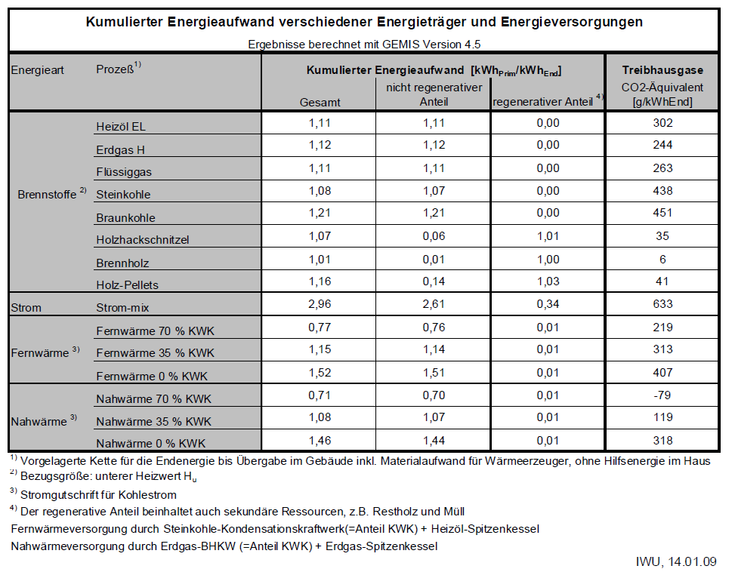
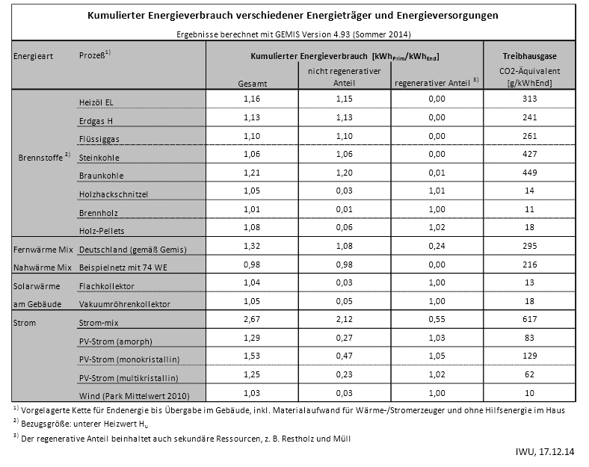
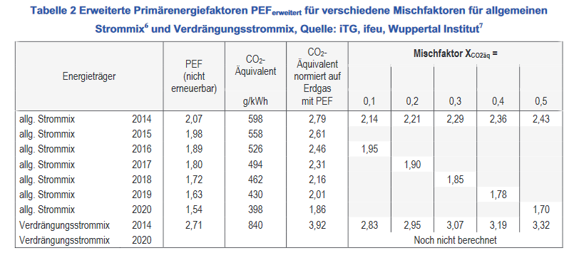
Prozess | CO2 (2010) in g/kWhEnd | CO2 (2014) in g/kWhEnd | CO2 (2017) in g/kWh End | Quelle 2017
Heizöl / Oil | 302 | 313 | 310 | https://www.ifeu.de/energie/pdf/ifeu_Endbericht_Weiterentwicklung_PEF.pdf
Erdgas / Natural gas | 244 | 241 | 242
Flüssiggas / LNG | 263 | 261 | 258
Steinkohle / Hard coal | 438 | 427 | 419
Braunkohle / Soft Coal | 451 | 449 | 417
Holzhackschnitzel / Woodchip | 35 | 14 | 12
Brennholz / Wood | 6 | 11 | 12
Holz-Pellets / Wood pellets | 41 | 18 | 12
Strom-mix / Electricity mix | 633 | 617 | 494
PV (multi) | 62 | 62 | 62
Verdrängungsstrom / feed-in | 840 | 840 | 840

